对账
订单号 | 入住日期 | 离店日期 | 应收 |  |  |  | ,
999225239359982 | 2023-07-10 | 2023-07-11 | 84.23 | 84.23 | 3616857 | 0 | ,3616857 | 直连

 |  |  | 84.23
 |  |  | CNY 84.23
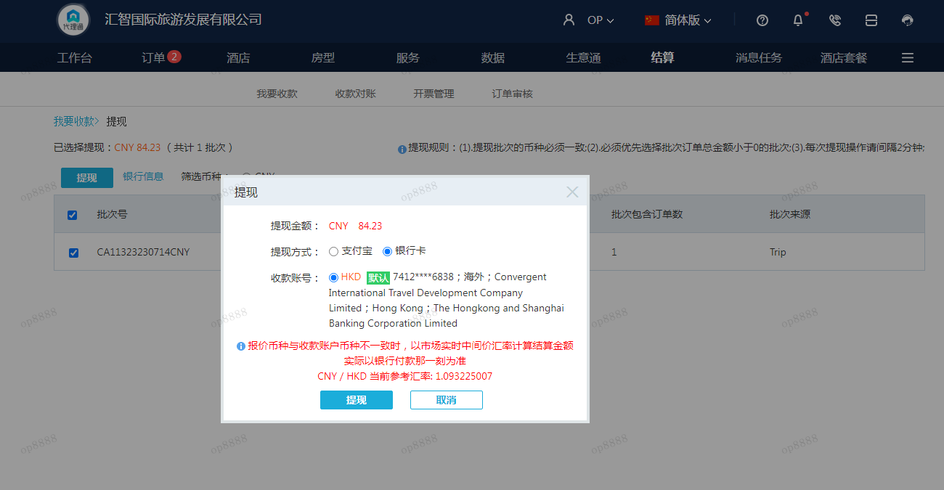
A230714091248911 | 84.23 | 92.08
CNY / HKD 当前参考汇率: 1.093225007
总计：84.23 CNY/ 92.08 HKD

